Table 1
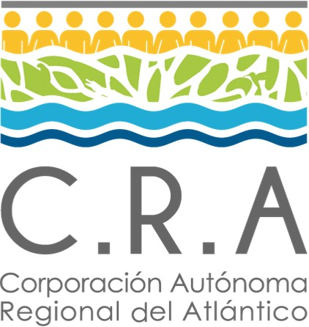 | CUADRO DE MANDO SEGUIMIENTO Y MEDICIÓN - PROCESO: GESTIÓN DOCUMENTAL Y DE ARCHIVO |  |  |  |  |  |  |  |  | 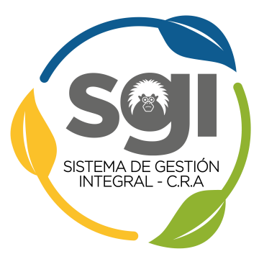
 | Código: GA-OT-01 |  |  | Versión: 6 |  |  | Fecha: 12/08/2021
Medición del Proceso
Objetivo de la línea estrategica | Partes Interesadas | Objetivo de Calidad | Objetivo del Proceso | Nombre del indicador | Responsable de la medición | Metodologia (Formula) | Frecuencia | Unidad de Medida | Linea Base | Meta | Analisis y Evaluación | Sentido
Garantizar la sostenibilidad en la estructura interna, funciones y operatividad interna de la Corporación Autónoma Regional del Atlántico. | Entes de control, usuarios, proveedores y funcionarios | Aumentar la satisfacción de los usuarios mejorando los tiempos y la calidad de atención en los servicios de la entidad. | Coordinar los procesos de la gestión documental desarrollados a través de los instrumentos archivísticos y de gestión garantizando el acceso a la información | Tranferencias oportunas de la documentación | Técnico Administrativo | (No.de Tranferencias realizadas de manera oportuna por las oficinas programadas /No. Total de Tranferencias esperadas) * 100% | Anual | Porcentual | 50% | 65% | Revisión del cronograma frente a las fechas de las transferencias
 |  |  |  | Tiempo de respuesta desde la solicitud de consulta hasta la entrega de los documentos de archivo central ubicados en la sede principal de la entidad | Técnico Administrativo | Promedio de horas desde la solicitud de consulta hasta la entrega de los documentos (Numero de horas totales de las solicitudes/Numero de solicitudes) | Cada cuatro meses | Horas | 72 Horas | 48 Horas | Revision del formato GA-FT- 01 Control de prestamo de archivo y analisis de fecha de solicitud y entrega
 |  |  |  | Reproducción y conservación preventiva de información para consulta de archivos | Técnico Administrativo | (Número de series documentales digitalizadas / Total series documentales a digitalizar) * 100 | Cada cuatro años (Plan de Acción) | Porcentaje | 2% | 15% | Revision de las tablas de retencion frente a los que se ha digitalizado

SEGUIMIENTOD DEL PROCESO
Objetivo de la línea estrategica | Partes Interesadas | Objetivo de Calidad | Objetivo del Proceso | Factor de seguimiento | Parametro de Control |  | Responsable del seguimiento | Metodo de seguimiento |  |  | Frecuencia | Analisis y Evaluación
Garantizar la sostenibilidad en la estructura interna, funciones y operatividad interna de la Corporación Autónoma Regional del Atlántico. | Entes de control, usuarios, proveedores y funcionarios | Aumentar la satisfacción de los usuarios mejorando los tiempos y la calidad de atención en los servicios de la entidad y defender los intereses de la Corporación en los trámites administrativos y judiciales que esta intervenga. | Coordinar los procesos de la gestión documental desarrollados a través de los instrumentos archivísticos y de gestión garantizando el acceso a la información | Transferencias de las documentacion | Plan de transferencias documentales |  | Tecnico Administrativo | Revision de fechas, objetivos y requisitos - encio de correo electronico recordando |  |  | Cada mes a partir del segundo semestre del año | Revisa la informacion sea coherente con el formato inventario documental GA-FT-02 y lo entregrado fisicamente

 | CONTROL DE CAMBIOS
 | Version | Fecha |  | Descripción del Cambio
 | 1 | 2012-09-04 |  | Creación del Documento
 | 2 | 2013-03-07 |  | Se eliminaron dos indicadores y se incluyo el indicador respuestas a solicitudes para consulta y prestamo
 | 3 | 2017-10-23 |  | Se elimino el indicador "Respuesta a solicitud para consulta y préstamo de documentos" Se incluyeron los indicadores "Tiempo de respuesta desde la solicitud de consulta hasta la entrega de los documentos de archivo central ubicados en la sede principal de la entidad" y "Reproducción y conservación preventiva de información para consulta de archivos "
 | 4 | 2018-07-18 |  | Se modifico el cuadro, relacionando los instrumentos de medicion y de seguimiento. Se incluyeron las columnas de objetivo del eje estrategico, partes interesadas y analisis y evaluacion. Se incluyo cuadro para los factores de seguimiento del proceso
 | 5 | 2020-11-11 |  | Se ajustó la casilla denominada objetivo del eje estratégico, por objetivo de la línea estratégica. Adicionalmente, se incorporó el objetivo de la línea estratégica que apunta al proceso de acuerdo al nuevo Plan de Acción Institucional PAI 2020-2023. Se modificó el nombre del comité, pasando de "Comité de gestión y control integrados" a Comité Institucional de Gestión y Desempeño. Se incluyó el nuevo logo del SGI.
 | 6 | 2021-08-12 |  | Se cambia el nombre del indicador: Tiempo de respuesta desde la solicitud de consulta hasta la entrega de los documentos de archivo central ubicados en la sede principal de la entidad. A: Tiempo de respuesta desde la solicitud de consulta hasta la entrega de los documentos de archivo central.

ELABORÓ | Fabiola Duque |  |  | CARGO | Tecnico Administrativo |  |  |  |  |  | FECHA | 2021-08-06
REVISÓ | Ing. Víctor Manuel Padilla Merlano |  |  | CARGO | Coordinador SGI |  |  |  |  |  | FECHA | 2021-08-10
APROBÓ | Comité Institucional de Gestión y Desempeño |  |  | CARGO | Comité |  |  |  |  |  | FECHA | 2021-08-12

